Hoja2
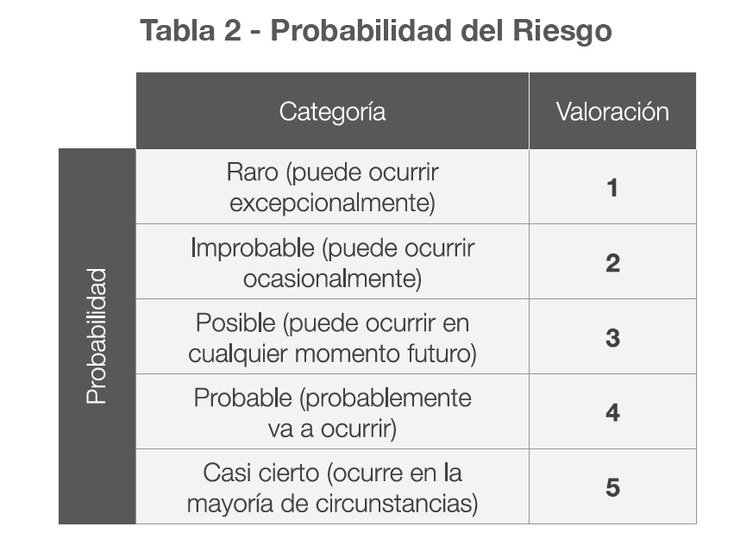
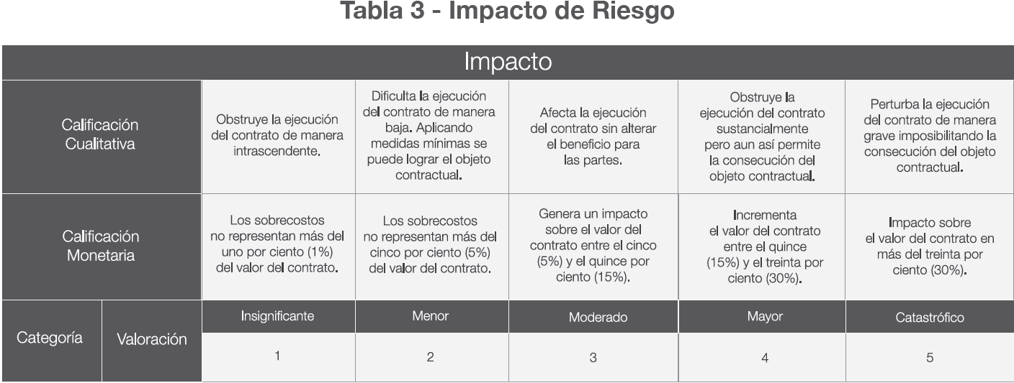
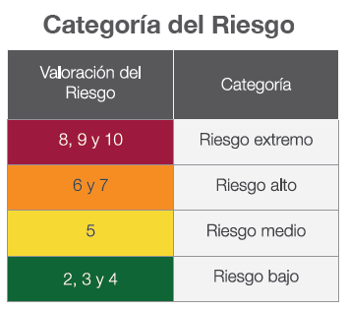
VALORACIÓN DEL RIESGO SEGÚN LA PROBABILIDAD DE OCURRENCIA

